2．格点データ
２．格点データ

 |  | 2次元モード
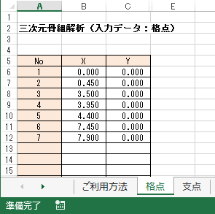

 |  | 3次元モード
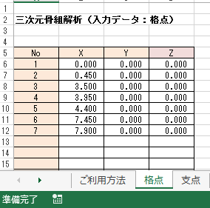

 | ・格点の座標を入力します。

3．支点データ
3．支点データ

 | 2次元モード
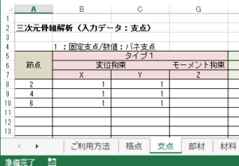

 | 3次元モード
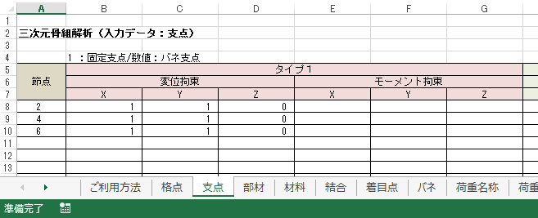

 | 支点データを最大3タイプ設定できます。
 | 節点.： 支点を設ける節点番号を入力します。

 |  | <サポート条件の種類>

 |  |  | 記 号 | Ｘ | Ｙ | Ｚ | 名 称
拘束の場合は 1 自由の場合は 0 その他の数値はバネ定数となります。 |  | 1 |  | 1 | 1 | 1 | 固定
 |  | 2 |  | 1 | 1 | 0 | ピン
 |  | 3 |  | 0 | 1 | 0 | ローラー （ｙ方向のみ拘束）
 |  | 4 |  | 1 | 0 | 0 | ローラー （ｘ方向のみ拘束）
 |  | 5 |  | 0 | 0 | 1 | 回転拘束
 |  | 6 |  | 0 | 1 | 1 | 回転・ｙ方向拘束
 |  | 7 |  | 1 | 0 | 1 | 回転・ｘ方向拘束
 |  | 8 |  | 0 | 0 | 0 | フリー

4．部材データ
4．部材データ

 | 1）部材の節点番号、材料Noを入力します。

 |  | 部材端の節点番号を入力します。部材長が自動的に表示されます。
 |  | 材料Noに材料データから使用する材料Noを入力します。
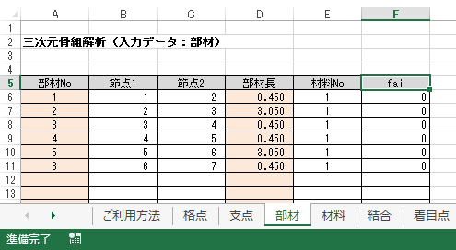

 |  | ３次元モードでは部材の回転角(fai)を入力できます。

5．材料データ
5．材料データ
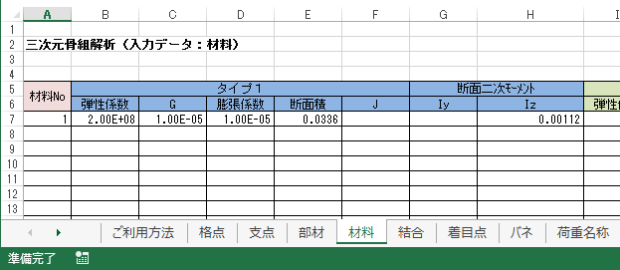

1）弾性係数
 | 部材の弾性係数を kN/ｍ2 の単位で入力します。

2） 線膨張係数
 | 各部材の線膨張係数を ｍ/deg 単位で入力します。

3） 断面積
 | ・ 部材の断面積を ｍ2 単位で入力します。

4） 断面二次モーメント
 | ・ 部材の断面２次モーメントを ｍ4 単位で入力します。

6. 結合データ
6. 結合データ
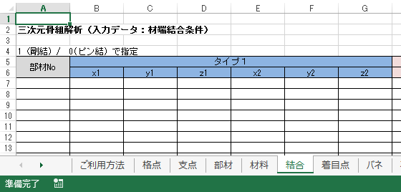

部材の結合条件を入力します。通常、部材と部材の接合は剛結合ですが、
ここではそれ以外の、例えば曲げモ－メントは伝達しないとか、せん断力
を伝達しないような部材の結合条件を設定できます。
最大 3タイプ用意されていて、分割施工等に使用できます。

1） 部材の結合条件が ｉ端、ｊ端共 111 でない部材番号を入力します。

2） 部材のｉ端、ｊ端の結合を 拘束する場合は １、自由の場合は ０ で指定します。

 |  | 記 号 | X | Y | Z | 名 称
 | 1 |  | 1 | 1 | 1 | 固定
 | 2 |  | 1 | 1 | 0 | ピン
 | 3 |  | 0 | 1 | 0 | ローラー（ｙ方向のみ拘束）
 | 4 |  | 1 | 0 | 0 | ローラー（ｘ方向のみ拘束）
 | 5 |  | 0 | 0 | 1 | 回転拘束
 | 6 |  | 0 | 1 | 1 | 回転・ｙ方向拘束
 | 7 |  | 1 | 0 | 1 | 回転・ｘ方向拘束
 | 8 |  | 0 | 0 | 0 | フリー

7．着目点データ
7．着目点データ
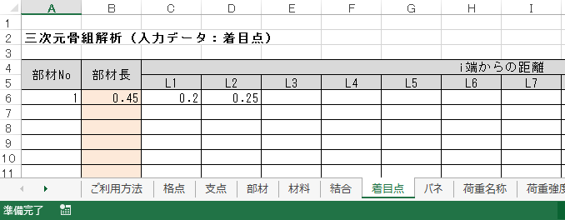

１）ｉ端 からの距離を、小さい順に入力します。

 |  |  |  | Ｌ３

 |  |  | Ｌ２

 |  | Ｌ１

 | Ｉ端 |  |  | ① | ② | ③ | Ｊ端

８. バネデータ
８．バネデータ

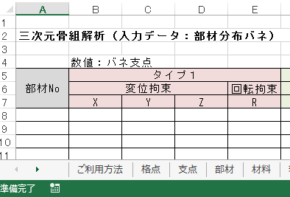

 | 1） 部材の分布バネを入力します

 |  | 2次元 |  | 3次元
 |  |  | X：部材直角方向バネ |  | X | ：部材直角方向バネ
 |  |  | Y：部材 軸方向バネ |  | YZ | ：部材 軸方向バネ
 |  |  |  |  | Ｒ | ：部材回転方向バネ

 | 2）最大 3タイプ 設定できます。

9．荷重名称データ
9．荷重名称データ
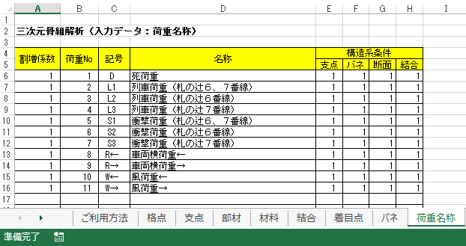

 |  | 基本荷重ケースとして、割増係数、名称、構造系条件を設定します。

 | 1) 割増係数
 |  | 実荷重に対する割増係数を入力します。

 | 2) 荷重No
 |  | 基本荷重ケース番号に対する実荷重番号を設定します。ケース番号と一致する
 |  | 必要はありません。

 | 3) 名称
 |  | 荷重名称を設定します。

 | 4) 構造系条件
 |  | 支点タイプ、バネタイプ、材料タイプ、結合タイプ を設定します。

荷重の種類と説明1
荷重の種類と説明

ＭＡＲＫ１

 | 部材直角方向集中荷重(Y,Z方向) |  |  | 部材方向集中荷重(X方向)

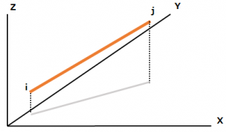
例）
 |  | 部材の位置関係が左図のとき、
 |  | 方向Ｙ、L1=1、P1= -10を入力すると、

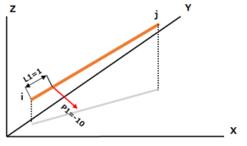

Z
X
Y
 |  | このように荷重が表示されます。

ＭＡＲＫ2

部材直角方向分散荷重Y,Z方向) |  |  | 部材方向分散荷重(X方向)

例）
 |  | 部材の位置関係が左図のとき、方向Ｙ、
 |  | L1=6、L2=5、P1=10、P2=6を入力すると

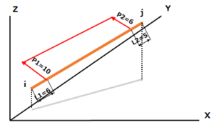

Z
X
Y
 |  | このように荷重が表示されます。

荷重の種類と説明2
ＭＡＲＫ9

 | 温度変化（線膨張）
 | L1、L2、P2=0とする。

ＭＡＲＫ11

 | 集中モーメント荷重

例）
 |  | 部材の位置関係が左図のとき、方向X、
 |  | L1=4、L2=10、P1=10、P2=20を
 |  | 入力すると、

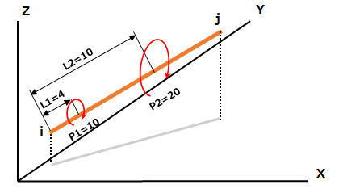
Z
X
Y
 |  | このように荷重が表示されます。

 | ※同様に特定の節点だけに作用する荷重は”節点荷重”の欄に記入します。

荷重の種類と説明3
 | 3)節点荷重

 | 節点荷重が載荷している節点を番号で入力します。
 | データ変更で削除する場合はブランクにします。
 | 節点荷重として水平力、鉛直力、モーメントを入力します。
 | このいずれかがない場合は０を入力します。

 | ForceX ：水平力(t)
 | ForceY ：鉛直力(t)
 | Moment Z：モーメント(tm）

 |  | 節点荷重の作用方向
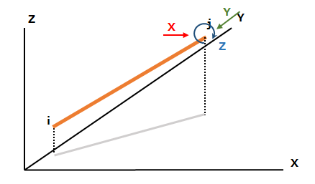

31

１１. 荷重図
１１. 荷重図
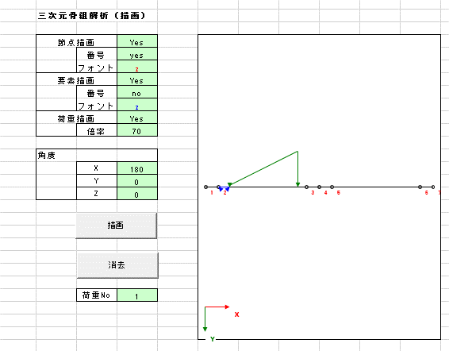

1）描画する書式を設定します。

2）角度を設定するとそれぞれの方向に値の分だけ角度の付いた図を描画します。

3）荷重NOを設定し、描画する荷重を選択します。

部材に掛かる荷重を描画します。

１２．DEFINEデータ
１２．DEFINEデータ
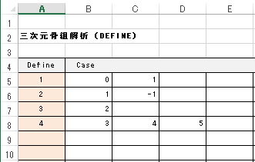

このデータは基本荷重ケースをグループ化して、
組合せデータ作成（COMBINE）の簡素化を図るためのデータです。

このデータの入力がない場合は、次のCOMBINEケースの作成は基本荷重ケース番号が
対象となります。

１3．COMBINE データ
１3．COMBINE データ

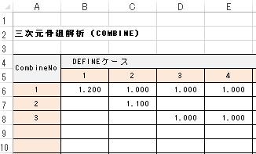

 | 応力の合成に使用します。

 | DEFINEデータが入力されている時はDEFINEケースに対応する、入力が無い時は、
 | 基本荷重ケース番号を対応するを入力します。

 | 組合せケースの割増係数とケース番号に対する補正係数を入力します。

１4．PickUp データ
１4．PickUp データ

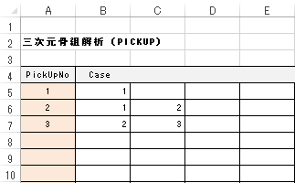

1）PickUp No. と ケース番号

 | PickUpNo. に対応するケース番号を入力します。

 | ケース番号は、COMBINEケースがない場合は、基本ケース番号、
 | COMBINEケースが有る場合は、COMBINEケース番号が対象となります。

１５. 計算・出力
１５. 計算・出力

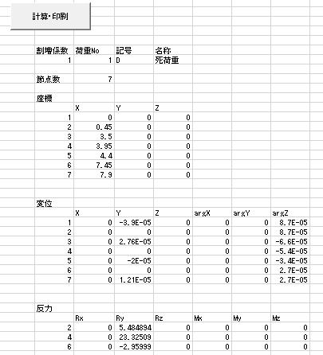

1）計算・印刷ボタンをクリックすると、計算を実行し出力します。

１6．PickUp・出力 データ
１6．PickUp・出力 データ

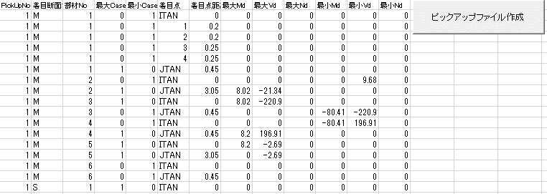

1）ピックアップファイル作成ボタンをクリックすると、PickUpファイルが保存できます。

１7．応力図
１7．応力図
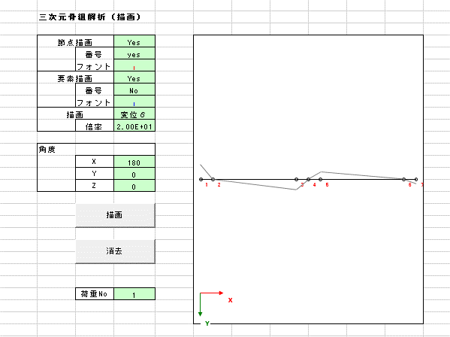

1）描画する書式を設定します。

２）角度を設定するとそれぞれの方向に値の分だけ角度の付いた図を描画します。

３）荷重Noを設定し、描画する荷重を選択します。

荷重強度データを基に応力や変位を描画します。

